КЭ и ГЗ
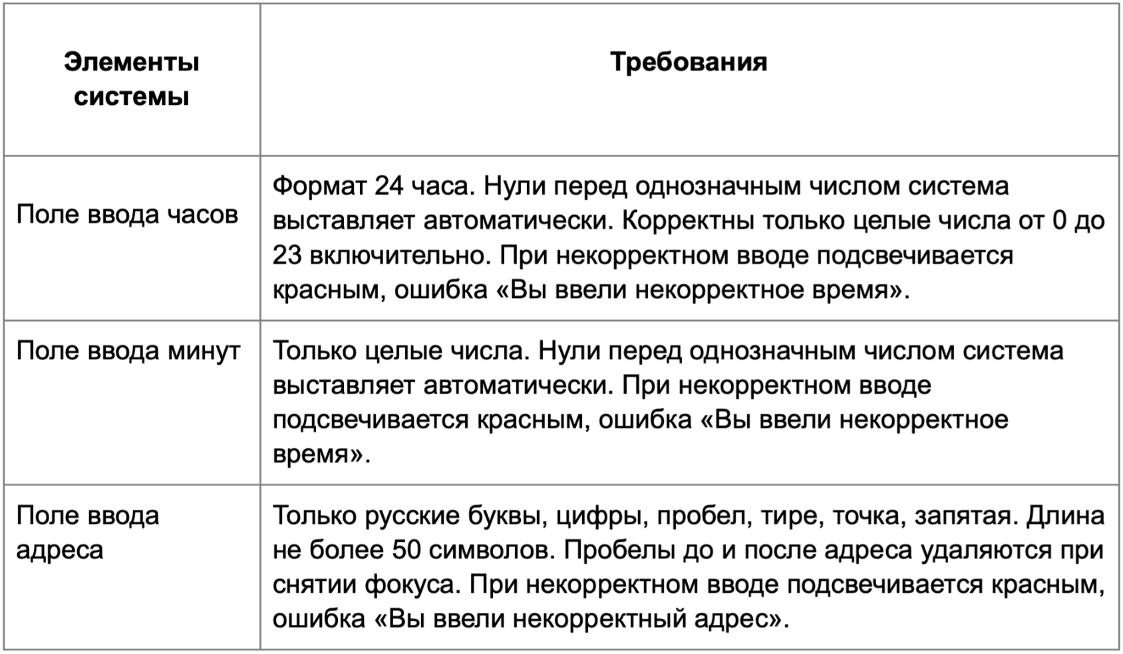

Таблица КЭ и ГЗ для поля Часы
Группа проверок* | Название класса | Границы | Тестовые данные внутри класса (содержимое поля) | Тестовые данные на границах (содержимое поля) | Пояснение и оптимизации
Время начала поездки. Часы | Поле заполнено |  | 22
 | Ввод целых чисел |  | 22
 | Ввод однозначного числа от 0 до 9 включительно | [0, 9] | 5 | -1, 0, 1, 8, 9, 10 | Нули перед однозначным числом выставляются автоматически
 | Целые полож. числа от 0 до 23 включительно | [0, 23] | 10 | -1, 0, 1, 22, 23, 24
 | Пустое поле |  | "" Пустое поле |  | Подсвечивается поле Часы красным, ошибка «Вы ввели некорректное время».
 | Отрицательные целые числа | (-∞, -1] | -7 | -2, -1, 0
 | Целые числа > 23 | [24, +∞) | 89 | 23, 24, 25
 | Ввод дробных с запятой |  | 0,5
 | Ввод дробных с точкой |  | 0.5
 | Ввод текста |  | Yо
 | Ввод спецсимволов |  | #@
 | Ввод пробела |  | " 2"
 | Ввод тире |  | "1-"
Таблица КЭ и ГЗ для поля Минуты
Группа проверок | Название класса | Границы | Тестовые данные внутри класса (содержимое поля) | Тестовые данные на границах (содержимое поля) | Пояснение и оптимизации
Время начала поездки. Минуты | Поле заполнено |  | 58
 | Ввод целых чисел |  | 58
 | Ввод однозначного числа от 0 до 9 включительно | [0, 9] | 5 | -1, 0, 1, 8, 9, 10 | Нули перед однозначным числом выставляются автоматически
 | Целые полож. числа от 0 до 59 включительно | [0, 59] | 10 | -1, 0, 1, 58, 59, 60
 | Пустое поле |  | "" Пустое поле |  | Подсвечивается поле Минуты красным, ошибка «Вы ввели некорректное время».
 | Отрицательные целые числа | (-∞, -1] | -7 | -2, -1, 0
 | Целые числа > 59 | [60, +∞) | 96 | 59, 60, 61
 | Ввод дробных с запятой |  | 0,5
 | Ввод дробных с точкой |  | 0.5
 | Ввод текста |  | Yо
 | Ввод спецсимволов |  | #@
 | Ввод пробела |  | " 2"
 | Ввод тире |  | "1-"
Таблица КЭ и ГЗ для поля Откуда
Группа проверок | Название класса | Границы | Тестовые данные внутри класса (содержимое поля) | Тестовые данные на границах (содержимое поля) | Пояснение и оптимизации
** Поле ввода адреса. Откуда | Поле заполнено |  | Фрунзенская набережная, 46 |  | Классы оптимизированы т.к. для проверки используем данные из набора и проверяем эти данные внутри другого класса
 | Ввод Русских букв |  | Фрунзенская набережная, 46
 | Ввод пробела |  | Фрунзенская набережная, 46
 | Ввод запятой |  | Фрунзенская набережная, 46
 | Ввод цифры |  | Фрунзенская набережная, 46 |  | Значения совпадают со значениями в БД
 | Ввод тире |  | 3-я Фрунзенская улица, 12 |  | Значения совпадают со значениями в БД
 | Ввод точки |  | М. Пироговская, 25 |  | Значения совпадают со значениями в БД
 | Пробелы до адреса удаляются при снятии фокуса |  | " Усачева, 3" |  | Значения совпадают со значениями в БД
 | Пробелы после адреса удаляются при снятии фокуса |  | "Усачева, 3 " |  | Значения совпадают со значениями в БД
 | Ввод адреса строчными буквами |  | фрунзенская набережная, 46 |  | Значения совпадают со значениями в БД
 | Ввод адреса заглавными буквами |  | ФРУНЗЕНСКАЯ НАБЕРЕЖНАЯ, 46 |  | Значения совпадают со значениями в БД
 | Существующий адрес в БД | Набор | Фрунзенская набережная, 46 |  | Усачева, 3; Комсомольский проспект, 18; Зубовский бульвар, 37; М. Пироговская, 25; Хамовнический Вал, 34; Фрунзенская набережная, 46; 3-я Фрунзенская улица, 12.
 | Длина от 1 до 50 символов | [1, 50] | Фрунзенская набережная, 46 (26 символов) | Пустое поле (0 Символов) Ф (1 символ) Фр (2 Символа) ФрунзенскаяФрунзенскаяФрунзенскаяФрунзенскаяяяяяя (49 символов) ФрунзенскаяФрунзенскаяФрунзенскаяФрунзенскаяяяяяяя (50 символов) ФрунзенскаяФрунзенскаяФрунзенскаяФрунзенскаяяяяяяяя (51 символ) | Нет в базе адресов (Кроме оптимизированного значения)
 | Пустое поле |  | "" Пустое поле (0 Символов) |  | Поле Откуда подсвечивается красным; появляется сообщение об ошибке: «Вы ввели некорректный адрес».
 | Длина более 51 символа | [51, +∞) | ФрунзенскаяФрунзенскаяФрунзенскаяФрунзенскаяяяяяяяФрунзенскаяФрунзенскаяФру (75 Символов) | ФрунзенскаяФрунзенскаяФрунзенскаяФрунзенскаяяяяяяя (50 символов) ФрунзенскаяФрунзенскаяФрунзенскаяФрунзенскаяяяяяяяя (51 символа) ФрунзенскаяФрунзенскаяФрунзенскаяФрунзенскаяяяяяяяяя (52 символа)
 | Ввод знака / |  | М. Пироговская, 25/4
 | Ввод спецсимволов |  | Усач#в@
 | Ввод Английские буквы |  | Khaosan Road
 | Несуществующий адрес в БД | Набор | ФрунзенскаяФрунзенскаяФрунзенскаяФрунзенскаяяяяяяяФрунзенскаяФрунзенскаяФру (75 Символов)
Таблица КЭ и ГЗ для поля Куда
Группа проверок | Название класса | Границы | Тестовые данные внутри класса (содержимое поля) | Тестовые данные на границах (содержимое поля) | Пояснение и оптимизации
** Поле ввода адреса. Куда | Поле Заполнено |  | Зубовский бульвар, 37 |  | Классы оптимизированы т.к. для проверки используем данные из набора и проверяем эти данные внутри другого класса
 | Ввод Русских букв |  | Зубовский бульвар, 37
 | Ввод пробела |  | Зубовский бульвар, 37
 | Ввод запятой |  | Зубовский бульвар, 37
 | Ввод цифры |  | Зубовский бульвар, 37 |  | Значения совпадают со значениями в БД
 | Ввод тире |  | 3-я Фрунзенская улица, 12 |  | Значения совпадают со значениями в БД
 | Ввод точки |  | М. Пироговская, 25 |  | Значения совпадают со значениями в БД
 | Пробелы до адреса удаляются при снятии фокуса |  | " Усачева, 3" |  | Значения совпадают со значениями в БД
 | Пробелы после адреса удаляются при снятии фокуса |  | "Усачева, 3 " |  | Значения совпадают со значениями в БД
 | Ввод адреса строчными буквами |  | зубовский бульвар, 37 |  | Значения совпадают со значениями в БД
 | Ввод адреса заглавными буквами |  | ЗУБОВСКИЙ БУЛЬВАР, 37 |  | Значения совпадают со значениями в БД
 | Существующий адрес в БД | Набор | Зубовский бульвар, 37 |  | Усачева, 3; Комсомольский проспект, 18; Зубовский бульвар, 37; М. Пироговская, 25; Хамовнический Вал, 34; Фрунзенская набережная, 46; 3-я Фрунзенская улица, 12.
 | Длина от 1 до 50 символов | [1, 50] | Зубовский бульвар, 37 (21 символ) | Пустое поле (0 Символов) Ф (1 символ) Фр (2 Символа) ФрунзенскаяФрунзенскаяФрунзенскаяФрунзенскаяяяяяя (49 символов) ФрунзенскаяФрунзенскаяФрунзенскаяФрунзенскаяяяяяяя (50 символов) ФрунзенскаяФрунзенскаяФрунзенскаяФрунзенскаяяяяяяяя (51 символ) | Нет в базе адресов (Кроме оптимизированного значения)
 | пустое поле |  | "" пустое поле |  | Поле Куда подсвечивается красным; появляется сообщение об ошибке: «Вы ввели некорректный адрес».
 | Более 51 символов | [51, +∞) | ФрунзенскаяФрунзенскаяФрунзенскаяФрунзенскаяяяяяяяФрунзенскаяФрунзенскаяФру (75 Символов) | ФрунзенскаяФрунзенскаяФрунзенскаяФрунзенскаяяяяяяя (50 символов) ФрунзенскаяФрунзенскаяФрунзенскаяФрунзенскаяяяяяяяя (51 символа) ФрунзенскаяФрунзенскаяФрунзенскаяФрунзенскаяяяяяяяяя (52 символа)
 | Ввод знака / |  | М. Пироговская, 25/4
 | Ввод спецсимволов |  | Усачев@#
 | Ввод Английские буквы |  | Khaosan Road
 | Несуществующий адрес в БД | Набор | ФрунзенскаяФрунзенскаяФрунзенскаяФрунзенскаяяяяяяяФрунзенскаяФрунзенскаяФру (75 Символов)

